Hoja1

REHABILITACIÓN DEL CABLEADO Y MEJORA DEL TELEFÉRICO EN ZACATECAS

Fideicomiso Público de Inversión del Impuesto sobre Nómina

 | Reporte de avances Fisicos - Financieros

ACTIVIDAD | TRIMESTRE 1 |  |  | TRIMESTRE 2 |  |  | TRIMESTRE 3
 | Nov | Dic | Ene | Feb | Mar | Abr | May | Jun | Jul
Terracerias
Demoliciones
Preliminares
Cimentación
Estructuras de concreto
Estructuras metálicas
Muros
Recubrimientos y acabados
Herreria estructural y/o tubular
Aluminio
Instalación eléctrica
Pisos
Jardinería
Comprobación
AVANCE PORCENTUAL FISICO |  |  |  |  |  |  |  |  |  | 0%
AVANCE FINANCIERO |  |  |  |  |  |  |  |  |  | 0%
GALERIA FOTOGRÁFICA | 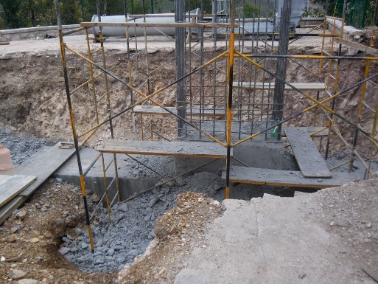 |  |  | 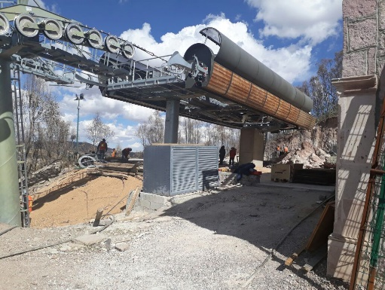 |  |  | 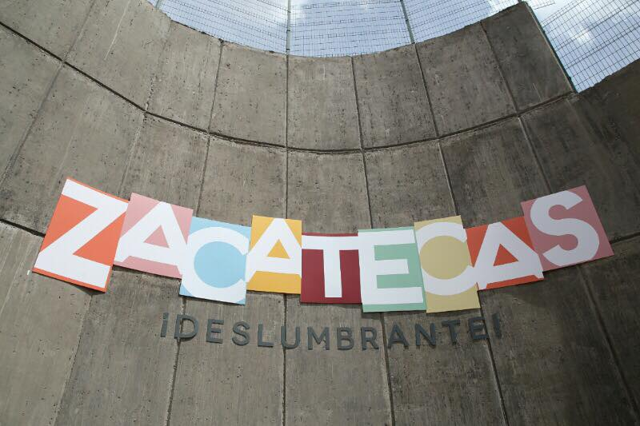
 | 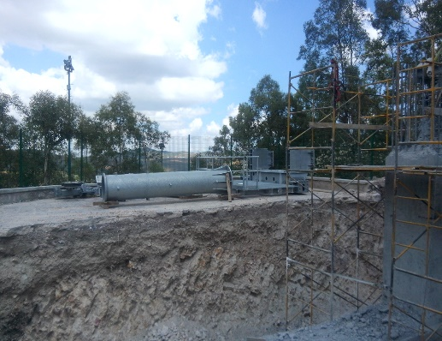 |  |  | 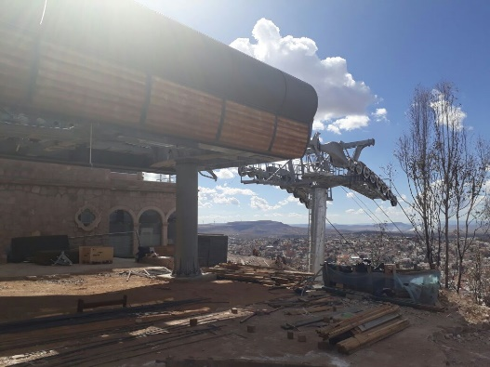 |  |  | 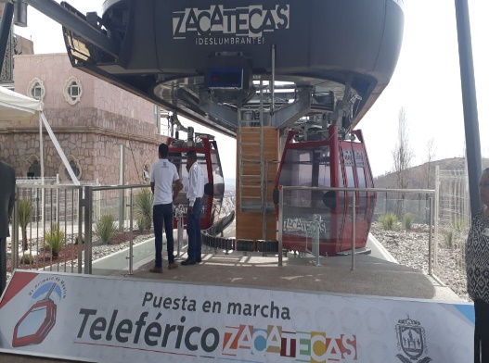
 | 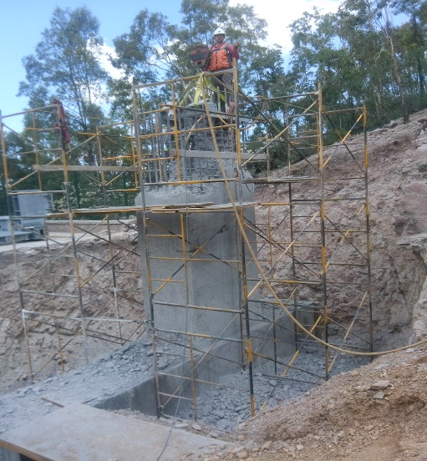 |  |  | 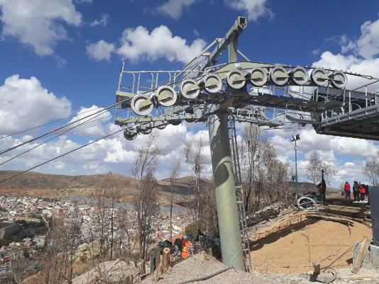 |  |  | 